关系图
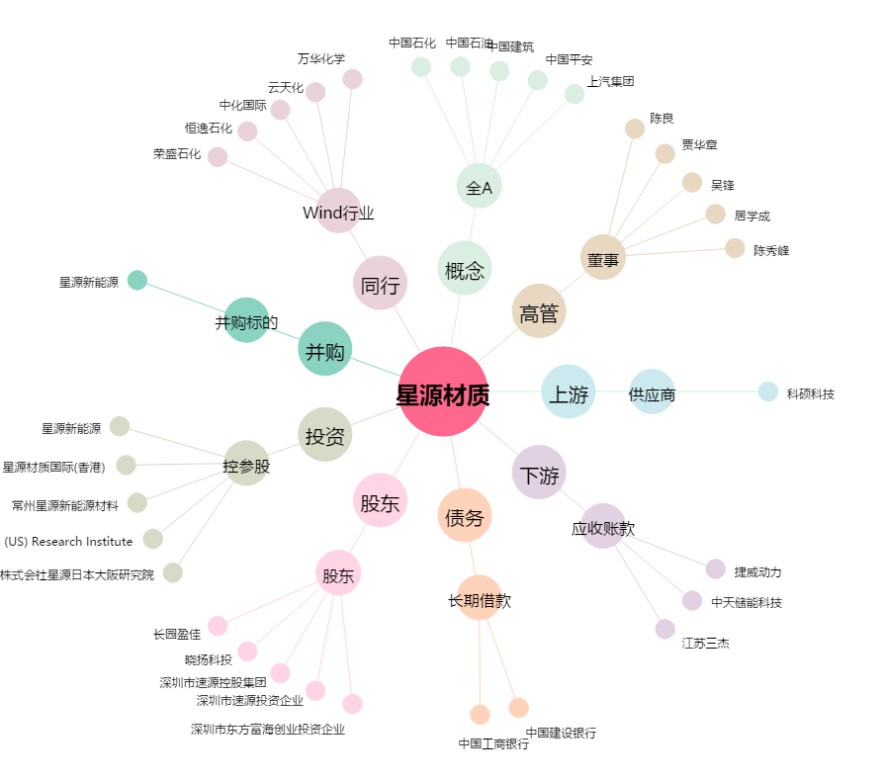
星源材质[300568.SZ] - 关系概览图

